对账
订单号 | 入住日期 | 离店日期 | 应收 |  |  |  | ,
999224804089229 | 2023-07-10 | 2023-07-11 | 70.46 | 70.46 | 3511976 | 0 | ,3511976 | 直采
999224929139727 | 2023-07-10 | 2023-07-11 | 75.05 | 75.05 | 3544134 | 0 | ,3544134 | 直采
999224991252239 | 2023-07-09 | 2023-07-11 | 298.2 | 298.20 | 3559149 | 0 | ,3559149 | 直采
999225034404188 | 2023-07-08 | 2023-07-11 | 289.98 | 289.98 | 3571154 | 0 | ,3571154 | 直采
999225238259204 | 2023-07-10 | 2023-07-11 | 16.2 | 16.20 | 3616561 | 0 | ,3616561 | 直连

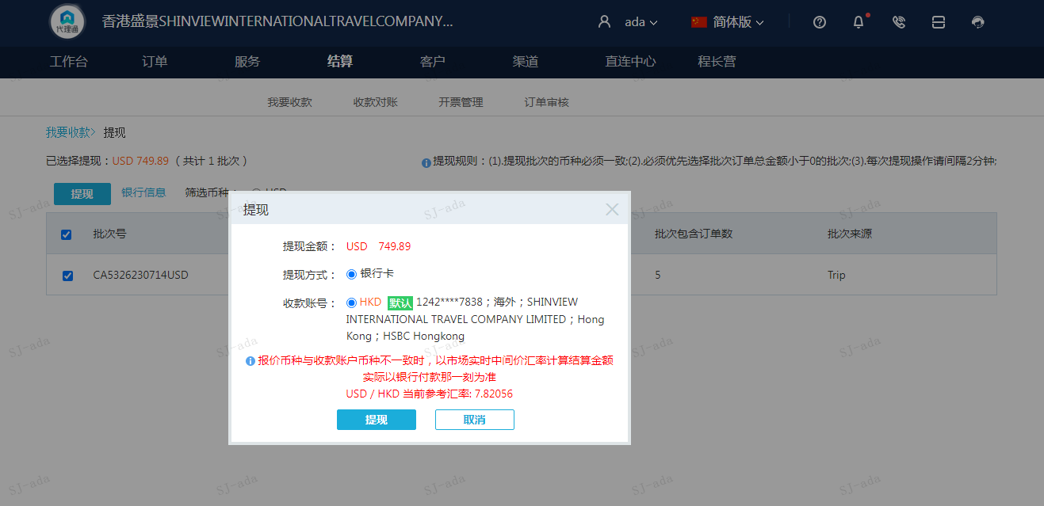
 |  |  | 749.89
 |  |  | USD749.89

A230714092927911 | 733.69 | 5737.87
A230714093105911 | 16.2 | 126.69
USD / HKD 当前参考汇率: 7.82056 | 749.89 | 5864.56
总计：749.89 USD/ 5864.56 HKD

